상품제안서
CIH794 그린리빙 크리에이티브 공간활용 폴더블 캐리어(20inch) | 상품코드: F27959

 |  |  |  |  |  |  | 02-412-0044 | www.easy1.co.kr
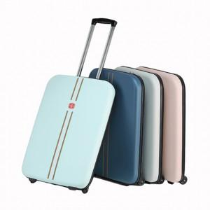

【상세/제작정보】

【인쇄/포장옵션】 | 실크 / 포장불가능

【공급단가】 | 수량 | 100~ | 300~ | 500~ | 1,000~ | 3,000~
*VAT별도 | 단가 | 77,040원 | 75,750원 | 73,830원 | 72,540원 | 70,620원

【상품 URL】 | https://dev.easy1.co.kr:443/src/goods_detail.php?gdno=27959

